상품제안서
모스니에 UVC 칫솔살균기 세트 | 상품코드: S44861

 |  |  |  |  |  |  | 02-713-8555 | www.synergygift.co.kr
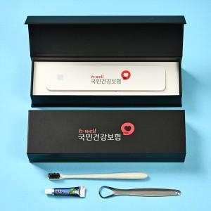

【상세/제작정보】 | <p><span style="font-size: 14pt;">※ 케이스 인쇄 인쇄사이즈 100*25mm 기준, 초과시 비용 발생됩니다.</span></p><p><span style="font-size: 14pt;">※ DTF컬러인쇄-칫솔살균기 / 레이저-칫솔 or 혀클리너​​</span></p>

【인쇄/포장옵션】 | 레이저, DTF컬러인쇄 / 포장지포장

【공급단가】 | 수량 | 30~ | 100~ | 300~ | 500~ | 1,000~
*VAT별도 | 단가 | 16,200원 | 15,200원 | 14,500원 | 14,300원 | 14,000원

【상품 URL】 | https://www.synergygift.co.kr:443/src/goods_detail.php?gdno=44861

